Sheet1
REFERÊNCIAS IMAGENS
TÍTULO | IMAGEM | CÓDIGO ARQUIVO DE IMAGEM | LEGENDA | AUTOR DA IMAGEM | DETENTOR
Auditoria da Justiça Militar | 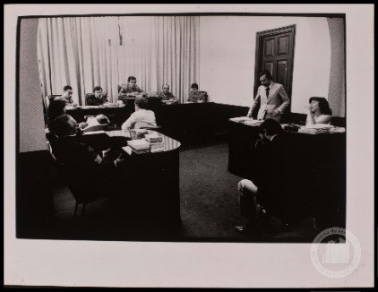 | BR_SP_APESP_MOV_ICO_AMP_018_142.jpg | Julgamento do diretor do Jornal O Movimento na Auditoria da Justiça Militar de São Paulo em fins da década de 1970. | Nelson Penteado | Arquivo Público do Estado de São Paulo
Departamento de Operações Internas do Centro de Operações para a Defesa Interna (DOI-Codi) | 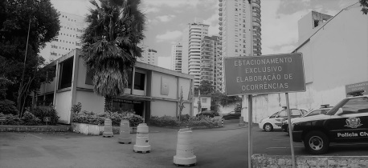 | FIGURA 1.jpg | Prédio onde funcionou o DOI-Codi, atualmente Delegacia. | Aline Lourenço Campanha | Acervo pessoal Aline Lourenço Campanha
Conjunto Residencial dos Estudantes da USP (CRUSP) | 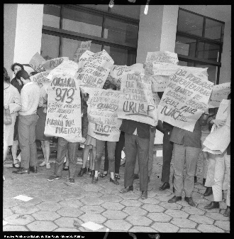 | BR_APESP_SEGOV_ICO_NEG_1465_03.jpg | Manifestação estudantil em frente a um dos blocos do CRUSP em 1967. | Autor desconhecido | Arquivo Público do Estado de São Paulo
Praça da Sé | 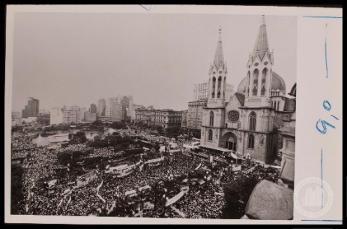 | BR_SP_APESP_MOV_ICO_AMP_002_027.jpg | Comício das Diretas em 1984 em frente à Catedral da Sé. | Autor desconhecido | Arquivo Público do Estado de São Paulo
Largo do Paissandu | 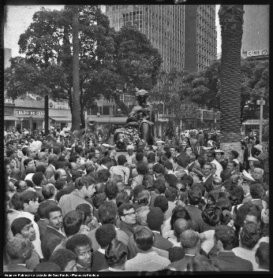 | br_apesp_segov_ico_neg_2075_16.jpg | Comemoração do 13 de maio em frente ao Monumento à Mãe Preta no Largo do Paissandu, em 1969 . | Autor desconhecido | Arquivo Público do Estado de São Paulo
Rua Maria Antônia | 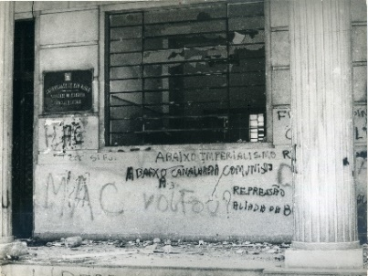 | 4. Faculdade de Filosofia depredada e pichada, outubro 1968 [Acervo Iconographia].jpg | Faculdade de Filosofia, Ciências e Letras da USP (FFCL) após conflito com a Universidade Mackenzie, liderada por elementos do Comando de Caça aos Comunistas (CCC) em outubro de 1968. | Autor desconhecido | Acervo Iconographia
Presídio Tiradentes |  | SACCHETTA.jpg | Estudantes presos no Presídio Tiradentes após o 30º Congresso da UNE realizado em Ibiúna em outubro de 1968. | Autor desconhecido | Acervo Iconographia

